0592EP01
 |  | Matriz para Bloqueio de Fontes de Energia |  |  |  |  | Data | 2026-03-02
 |  |  |  |  |  |  | Revisão | Rev.03
 |  | Equipamento: 0592EP01 |  |  |  |  | Área | 592 - Espessamento
 |  |  |  |  |  |  | Página | 01
PROCEDIMENTOS PARA EFETIVAÇÃO DE BLOQUEIO DE FONTES DE ENERGIA |  |  |  |  |  | Engº Manut.: Raquel Cecílio Fonseca
Tipo, modelo do Equipamento ou Sistema onde será executado a atividade |  | O que bloquear |  |  | Como bloquear | Onde Bloquear |  | Como Desbloquear | FOTO DO EQUIPAMENTO BLOQUEADO
 | N° | TAG | Descrição | Tipo
Espessador 0592EP01 | 1 | 0592EP01M1 0592EP01M2 (Mecanisco acionamento Rake) | Gaveta Extraível. | E | 1. De posse da etiqueta de bloqueio devidamente preenchida identifique a gaveta. 2. Certifique que o equipamento não esteje operando. 3.Extrair a gaveta e chicote de comando. 4. Colocar o cadeado e etiqueta de bloqueio. 5. Fazer teste de acionamento local (executar a tarefa). 6. Comunicar o bloqueio. | CCM da Área 591. Gaveta TAG 0592EP01 |  | 1. De posse da etiqueta de bloqueio devidamente preenchida identifique a gaveta. 2. Retirar o cadeado e a etiqueta de bloqueio. 3. Inserir a gaveta e chicote de comando. 4. Comunicar o desbloqueio. | 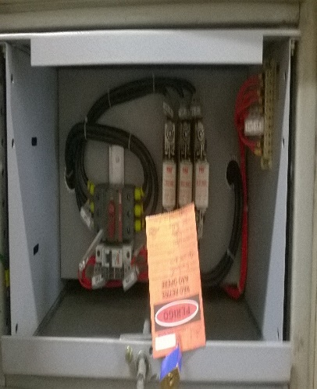
 | 2 | 0536BP51A (Bomba alimentação retomada de concentrado) | Gaveta Extraível. |  |  | CCM da Área 536. Gaveta TAG 0536BP51A
 | 3 | 0536BP51R (Bomba alimentação retomada de concentrado) | Gaveta Extraível. |  |  | CCM da Área 536. Gaveta TAG 0536BP51R
 | 4 | 0592BP04 (Bomba de poço do túnel) | Gaveta Extraível. |  |  | CCM da Área 591. Gaveta TAG 0592BP04
Outras Providências necessárias para conclusão do bloqueio: |  |  |  |  | Outras Providências necessárias antes de religar o Equipamento:
Bloquear a gaveta com identificação de 0592EP01. A mesma alimenta um painel de comando para o motor de giro 0592EP01M1 e o motor de elevação 0592EP01M2.
TIPOS DA ENERGIA DA FONTE A SER BLOQUEADA: E-elétrica H-Hidráulica T-térmico PN-pneumática M-Mecânica PO-Potencial Q-Química R- Radioativa
Elaborador: Marcelo Vicente da Cruz |  |  |  |  |  | Aprovador: Raquel Cecílio Fonseca
 |  |  |  |  |  | Validação: Anderson Alves Cunha

Início
 |  | Cadeado Individual - Cor Vermelho
 |  | Cadeado de Sistema - Cor Azul
 |  | Cadeado do Oficial de Bloqueio - Cor Verde
 |  | Cadeado de Transferência - Cor Preto

0592BP01A
 |  | Matriz para Bloqueio de Fontes de Energia |  |  |  |  | Data | 2026-03-02
 |  |  |  |  |  |  | Revisão | Rev.03
 |  | Equipamento: 0592BP01A |  |  |  |  | Área | Retomada
 |  |  |  |  |  |  | Página | 01
PROCEDIMENTOS PARA EFETIVAÇÃO DE BLOQUEIO DE FONTES DE ENERGIA |  |  |  |  |  | Engº Manut.: Raquel Cecílio Fonseca
Tipo, modelo do Equipamento ou Sistema onde será executado a atividade |  | O que bloquear |  |  | Como bloquear | Onde Bloquear |  | Como Desbloquear | FOTO DO EQUIPAMENTO BLOQUEADO
 | N° | TAG | Descrição | Tipo
Bomba de Polpa - Vertical - Drenagem | 1 | 0592BP01A | Gaveta Extraível. | E | 1. De posse da etiqueta de bloqueio devidamente preenchida identifique a gaveta. 2. Certifique que o equipamento não esteje operando. 3.Extrair a gaveta e chicote de comando. 4. Colocar o cadeado e etiqueta de bloqueio. 5. Fazer teste de acionamento local (executar a tarefa). 6. Comunicar o bloqueio. | CCM da Área 537. Gaveta TAG 0592BP01A |  | 1. De posse da etiqueta de bloqueio devidamente preenchida identifique a gaveta. 2. Retirar o cadeado e a etiqueta de bloqueio. 3. Inserir a gaveta e chicote de comando. 4. Comunicar o desbloqueio. | 
Outras Providências necessárias para conclusão do bloqueio: |  |  |  |  | Outras Providências necessárias antes de religar o Equipamento:

TIPOS DA ENERGIA DA FONTE A SER BLOQUEADA: E-elétrica H-Hidráulica T-térmico PN-pneumática M-Mecânica PO-Potencial Q-Química R- Radioativa
Elaborador: Marcelo Vicente da Cruz |  |  |  |  |  | Aprovador: Raquel Cecílio Fonseca
 |  |  |  |  |  | Validação: Anderson Alves Cunha

Início
 |  | Cadeado Individual - Cor Vermelho
 |  | Cadeado de Sistema - Cor Azul
 |  | Cadeado do Oficial de Bloqueio - Cor Verde
 |  | Cadeado de Transferência - Cor Preto

0592BP01B
 |  | Matriz para Bloqueio de Fontes de Energia |  |  |  |  | Data | 2026-03-02
 |  |  |  |  |  |  | Revisão | Rev.03
 |  | Equipamento: 0592BP01B |  |  |  |  | Área | Retomada
 |  |  |  |  |  |  | Página | 01
PROCEDIMENTOS PARA EFETIVAÇÃO DE BLOQUEIO DE FONTES DE ENERGIA |  |  |  |  |  | Engº Manut.: Raquel Cecílio Fonseca
Tipo, modelo do Equipamento ou Sistema onde será executado a atividade |  | O que bloquear |  |  | Como bloquear | Onde Bloquear |  | Como Desbloquear | FOTO DO EQUIPAMENTO BLOQUEADO
 | N° | TAG | Descrição | Tipo
Bomba de Polpa - Vertical - Drenagem | 1 | 0592BP01B | Gaveta Extraível. | E | 1. De posse da etiqueta de bloqueio devidamente preenchida identifique a gaveta. 2. Certifique que o equipamento não esteje operando. 3.Extrair a gaveta e chicote de comando. 4. Colocar o cadeado e etiqueta de bloqueio. 5. Fazer teste de acionamento local (executar a tarefa). 6. Comunicar o bloqueio. | CCM da Área 537. Gaveta TAG 0592BP01B |  | 1. De posse da etiqueta de bloqueio devidamente preenchida identifique a gaveta. 2. Retirar o cadeado e a etiqueta de bloqueio. 3. Inserir a gaveta e chicote de comando. 4. Comunicar o desbloqueio.
Outras Providências necessárias para conclusão do bloqueio: |  |  |  |  | Outras Providências necessárias antes de religar o Equipamento:

TIPOS DA ENERGIA DA FONTE A SER BLOQUEADA: E-elétrica H-Hidráulica T-térmico PN-pneumática M-Mecânica PO-Potencial Q-Química R- Radioativa
Elaborador: Marcelo Vicente da Cruz |  |  |  |  |  | Aprovador: Raquel Cecílio Fonseca
 |  |  |  |  |  | Validação: Anderson Alves Cunha

Início
 |  | Cadeado Individual - Cor Vermelho
 |  | Cadeado de Sistema - Cor Azul
 |  | Cadeado do Oficial de Bloqueio - Cor Verde
 |  | Cadeado de Transferência - Cor Preto

0592BP01C
 |  | Matriz para Bloqueio de Fontes de Energia |  |  |  |  | Data | 2026-03-02
 |  |  |  |  |  |  | Revisão | Rev.03
 |  | Equipamento: 0592BP01C |  |  |  |  | Área | Retomada
 |  |  |  |  |  |  | Página | 01
PROCEDIMENTOS PARA EFETIVAÇÃO DE BLOQUEIO DE FONTES DE ENERGIA |  |  |  |  |  | Engº Manut.: Raquel Cecílio Fonseca
Tipo, modelo do Equipamento ou Sistema onde será executado a atividade |  | O que bloquear |  |  | Como bloquear | Onde Bloquear |  | Como Desbloquear | FOTO DO EQUIPAMENTO BLOQUEADO
 | N° | TAG | Descrição | Tipo
Bomba de Polpa - Vertical - Drenagem | 1 | 0592BP01C | Gaveta Extraível. | E | 1. De posse da etiqueta de bloqueio devidamente preenchida identifique a gaveta. 2. Certifique que o equipamento não esteje operando. 3.Extrair a gaveta e chicote de comando. 4. Colocar o cadeado e etiqueta de bloqueio. 5. Fazer teste de acionamento local (executar a tarefa). 6. Comunicar o bloqueio. | CCM da Área 537. Gaveta TAG 0592BP01C |  | 1. De posse da etiqueta de bloqueio devidamente preenchida identifique a gaveta. 2. Retirar o cadeado e a etiqueta de bloqueio. 3. Inserir a gaveta e chicote de comando. 4. Comunicar o desbloqueio.
Outras Providências necessárias para conclusão do bloqueio: |  |  |  |  | Outras Providências necessárias antes de religar o Equipamento:

TIPOS DA ENERGIA DA FONTE A SER BLOQUEADA: E-elétrica H-Hidráulica T-térmico PN-pneumática M-Mecânica PO-Potencial Q-Química R- Radioativa
Elaborador: Marcelo Vicente da Cruz |  |  |  |  |  | Aprovador: Raquel Cecílio Fonseca
 |  |  |  |  |  | Validação: Anderson Alves Cunha

Início
 |  | Cadeado Individual - Cor Vermelho
 |  | Cadeado de Sistema - Cor Azul
 |  | Cadeado do Oficial de Bloqueio - Cor Verde
 |  | Cadeado de Transferência - Cor Preto

0592TL01
 |  | Matriz para Bloqueio de Fontes de Energia |  |  |  |  | Data | 2026-03-02
 |  |  |  |  |  |  | Revisão | Rev.03
 |  | Equipamento: 0592TL01 |  |  |  |  | Área | Retomada
 |  |  |  |  |  |  | Página | 01
PROCEDIMENTOS PARA EFETIVAÇÃO DE BLOQUEIO DE FONTES DE ENERGIA |  |  |  |  |  | Engº Manut.: Raquel Cecílio Fonseca
Tipo, modelo do Equipamento ou Sistema onde será executado a atividade |  | O que bloquear |  |  | Como bloquear | Onde Bloquear |  | Como Desbloquear | FOTO DO EQUIPAMENTO BLOQUEADO
 | N° | TAG | Descrição | Tipo
Talha Elétrica | 1 | 0592TL01 | Gaveta Extraível. | E | 1. De posse da etiqueta de bloqueio devidamente preenchida identifique a gaveta. 2. Certifique que o equipamento não esteje operando. 3.Extrair a gaveta e chicote de comando. 4. Colocar o cadeado e etiqueta de bloqueio. 5. Fazer teste de acionamento local (executar a tarefa). 6. Comunicar o bloqueio. | CCM da Área 537. Gaveta TAG 0592TL01 |  | 1. De posse da etiqueta de bloqueio devidamente preenchida identifique a gaveta. 2. Retirar o cadeado e a etiqueta de bloqueio. 3. Inserir a gaveta e chicote de comando. 4. Comunicar o desbloqueio.
Outras Providências necessárias para conclusão do bloqueio: |  |  |  |  | Outras Providências necessárias antes de religar o Equipamento:

TIPOS DA ENERGIA DA FONTE A SER BLOQUEADA: E-elétrica H-Hidráulica T-térmico PN-pneumática M-Mecânica PO-Potencial Q-Química R- Radioativa
Elaborador: Marcelo Vicente da Cruz |  |  |  |  |  | Aprovador: Raquel Cecílio Fonseca
 |  |  |  |  |  | Validação: Anderson Alves Cunha

Início
 |  | Cadeado Individual - Cor Vermelho
 |  | Cadeado de Sistema - Cor Azul
 |  | Cadeado do Oficial de Bloqueio - Cor Verde
 |  | Cadeado de Transferência - Cor Preto

0592TL02
 |  | Matriz para Bloqueio de Fontes de Energia |  |  |  |  | Data | 2026-03-02
 |  |  |  |  |  |  | Revisão | Rev.03
 |  | Equipamento: 0522TL02 |  |  |  |  | Área | Retomada
 |  |  |  |  |  |  | Página | 01
PROCEDIMENTOS PARA EFETIVAÇÃO DE BLOQUEIO DE FONTES DE ENERGIA |  |  |  |  |  | Engº Manut.: Raquel Cecílio Fonseca
Tipo, modelo do Equipamento ou Sistema onde será executado a atividade |  | O que bloquear |  |  | Como bloquear | Onde Bloquear |  | Como Desbloquear | FOTO DO EQUIPAMENTO BLOQUEADO
 | N° | TAG | Descrição | Tipo
Talha Elétrica | 1 | 0592TL02 | Gaveta Extraível. | E | 1. De posse da etiqueta de bloqueio devidamente preenchida identifique a gaveta. 2. Certifique que o equipamento não esteje operando. 3.Extrair a gaveta e chicote de comando. 4. Colocar o cadeado e etiqueta de bloqueio. 5. Fazer teste de acionamento local (executar a tarefa). 6. Comunicar o bloqueio. | CCM da Área 537. Gaveta TAG 0592TL02 |  | 1. De posse da etiqueta de bloqueio devidamente preenchida identifique a gaveta. 2. Retirar o cadeado e a etiqueta de bloqueio. 3. Inserir a gaveta e chicote de comando. 4. Comunicar o desbloqueio.
Outras Providências necessárias para conclusão do bloqueio: |  |  |  |  | Outras Providências necessárias antes de religar o Equipamento:

TIPOS DA ENERGIA DA FONTE A SER BLOQUEADA: E-elétrica H-Hidráulica T-térmico PN-pneumática M-Mecânica PO-Potencial Q-Química R- Radioativa
Elaborador: Marcelo Vicente da Cruz |  |  |  |  |  | Aprovador: Raquel Cecílio Fonseca
 |  |  |  |  |  | Validação: Anderson Alves Cunha

Início
 |  | Cadeado Individual - Cor Vermelho
 |  | Cadeado de Sistema - Cor Azul
 |  | Cadeado do Oficial de Bloqueio - Cor Verde
 |  | Cadeado de Transferência - Cor Preto

0592BP02A
 |  | Matriz para Bloqueio de Fontes de Energia |  |  |  |  | Data | 2026-03-02
 |  |  |  |  |  |  | Revisão | Rev.03
 |  | Equipamento: 0592BP02A |  |  |  |  | Área | Retomada
 |  |  |  |  |  |  | Página | 01
PROCEDIMENTOS PARA EFETIVAÇÃO DE BLOQUEIO DE FONTES DE ENERGIA |  |  |  |  |  | Engº Manut.: Raquel Cecílio Fonseca
Tipo, modelo do Equipamento ou Sistema onde será executado a atividade |  | O que bloquear |  |  | Como bloquear | Onde Bloquear |  | Como Desbloquear | FOTO DO EQUIPAMENTO BLOQUEADO
 | N° | TAG | Descrição | Tipo
Bomba de Polpa - WARMAN - 4x3 C-AH | 1 | 0592BP02A | Gaveta Extraível. | E | 1. De posse da etiqueta de bloqueio devidamente preenchida identifique a gaveta. 2. Certifique que o equipamento não esteje operando. 3.Extrair a gaveta e chicote de comando. 4. Colocar o cadeado e etiqueta de bloqueio. 5. Fazer teste de acionamento local (executar a tarefa). 6. Comunicar o bloqueio. | CCM da Área 537. Gaveta TAG 0592BP02A |  | 1. De posse da etiqueta de bloqueio devidamente preenchida identifique a gaveta. 2. Retirar o cadeado e a etiqueta de bloqueio. 3. Inserir a gaveta e chicote de comando. 4. Comunicar o desbloqueio. | 
 | 2 | 0592-VN-01 | Válvula manual de Sucção | H | 1. De posse do cadeado e dispositivo de bloqueio identifique a válvula. 2. Certifique que o equipamento não esteje operando. 3.Feche a válvula. 4. Colocar o cadeado e dispositivo de bloqueio. 5. Fazer teste de acionamento local (executar a tarefa). 6. Comunicar o bloqueio. | Válvula manual de sucção da bomba |  | 1. De posse da cheve do cadeado identifique a valvula. 2. Retirar o cadeado e o dispositivo de bloqueio. 3. Abrir a válvula. 4. Comunicar o desbloqueio. | 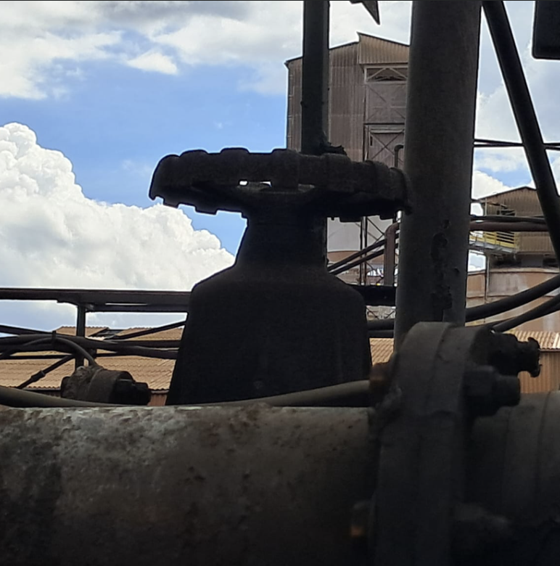
Outras Providências necessárias para conclusão do bloqueio: |  |  |  |  | Outras Providências necessárias antes de religar o Equipamento:
Operação deverá realizar a drenagem da bomba.
TIPOS DA ENERGIA DA FONTE A SER BLOQUEADA: E-elétrica H-Hidráulica T-térmico PN-pneumática M-Mecânica PO-Potencial Q-Química R- Radioativa
Elaborador: Marcelo Vicente da Cruz |  |  |  |  |  | Aprovador: Raquel Cecílio Fonseca
 |  |  |  |  |  | Validação: Anderson Alves Cunha

Início
 |  | Cadeado Individual - Cor Vermelho
 |  | Cadeado de Sistema - Cor Azul
 |  | Cadeado do Oficial de Bloqueio - Cor Verde
 |  | Cadeado de Transferência - Cor Preto

0592BP02R
 |  | Matriz para Bloqueio de Fontes de Energia |  |  |  |  | Data | 2026-03-02
 |  |  |  |  |  |  | Revisão | Rev.03
 |  | Equipamento: 0592BP02R |  |  |  |  | Área | Retomada
 |  |  |  |  |  |  | Página | 01
PROCEDIMENTOS PARA EFETIVAÇÃO DE BLOQUEIO DE FONTES DE ENERGIA |  |  |  |  |  | Engº Manut.: Raquel Cecílio Fonseca
Tipo, modelo do Equipamento ou Sistema onde será executado a atividade |  | O que bloquear |  |  | Como bloquear | Onde Bloquear |  | Como Desbloquear | FOTO DO EQUIPAMENTO BLOQUEADO
 | N° | TAG | Descrição | Tipo
Bomba de Polpa - WARMAN - 4x3 C-AH | 1 | 0592BP02R | Gaveta Extraível. | E | 1. De posse da etiqueta de bloqueio devidamente preenchida identifique a gaveta. 2. Certifique que o equipamento não esteje operando. 3.Extrair a gaveta e chicote de comando. 4. Colocar o cadeado e etiqueta de bloqueio. 5. Fazer teste de acionamento local (executar a tarefa). 6. Comunicar o bloqueio. | CCM da Área 537. Gaveta TAG 0592BP02R |  | 1. De posse da etiqueta de bloqueio devidamente preenchida identifique a gaveta. 2. Retirar o cadeado e a etiqueta de bloqueio. 3. Inserir a gaveta e chicote de comando. 4. Comunicar o desbloqueio.
 | 2 | 0592-VN-02 | Válvula manual de Sucção | H | 1. De posse do cadeado e dispositivo de bloqueio identifique a válvula. 2. Certifique que o equipamento não esteje operando. 3.Feche a válvula. 4. Colocar o cadeado e dispositivo de bloqueio. 5. Fazer teste de acionamento local (executar a tarefa). 6. Comunicar o bloqueio. | Válvula manual de sucção da bomba |  | 1. De posse da cheve do cadeado identifique a valvula. 2. Retirar o cadeado e o dispositivo de bloqueio. 3. Abrir a válvula. 4. Comunicar o desbloqueio. | 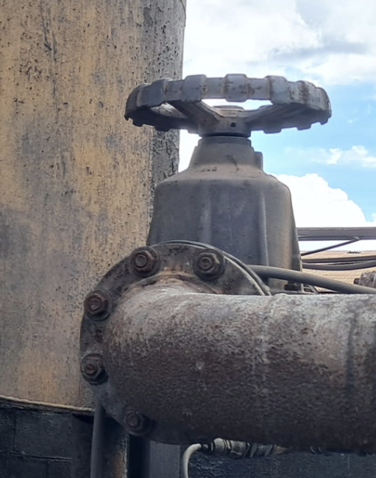
Outras Providências necessárias para conclusão do bloqueio: |  |  |  |  | Outras Providências necessárias antes de religar o Equipamento:
Operação deverá realizar a drenagem da bomba.
TIPOS DA ENERGIA DA FONTE A SER BLOQUEADA: E-elétrica H-Hidráulica T-térmico PN-pneumática M-Mecânica PO-Potencial Q-Química R- Radioativa
Elaborador: Marcelo Vicente da Cruz |  |  |  |  |  | Aprovador: Raquel Cecílio Fonseca
 |  |  |  |  |  | Validação: Anderson Alves Cunha

Início
 |  | Cadeado Individual - Cor Vermelho
 |  | Cadeado de Sistema - Cor Azul
 |  | Cadeado do Oficial de Bloqueio - Cor Verde
 |  | Cadeado de Transferência - Cor Preto

0592CX02
 |  | Matriz para Bloqueio de Fontes de Energia |  |  |  |  | Data | 2026-03-02
 |  |  |  |  |  |  | Revisão | Rev.03
 |  | Equipamento: 0592CX02 |  |  |  |  | Área | Retomada
 |  |  |  |  |  |  | Página | 01
PROCEDIMENTOS PARA EFETIVAÇÃO DE BLOQUEIO DE FONTES DE ENERGIA |  |  |  |  |  | Engº Manut.: Raquel Cecílio Fonseca
Tipo, modelo do Equipamento ou Sistema onde será executado a atividade |  | O que bloquear |  |  | Como bloquear | Onde Bloquear |  | Como Desbloquear | FOTO DO EQUIPAMENTO BLOQUEADO
 | N° | TAG | Descrição | Tipo
Caixa de Polpa | 1 | 0592BP01 C | Gaveta Extraível. | E | 1. De posse da etiqueta de bloqueio devidamente preenchida identifique a gaveta. 2. Certifique que o equipamento não esteje operando. 3.Extrair a gaveta e chicote de comando. 4. Colocar o cadeado e etiqueta de bloqueio. 5. Fazer teste de acionamento local (executar a tarefa). 6. Comunicar o bloqueio. | CCM da Área 537. Gaveta TAG 0592BP01C |  | 1. De posse da etiqueta de bloqueio devidamente preenchida identifique a gaveta. 2. Retirar o cadeado e a etiqueta de bloqueio. 3. Inserir a gaveta e chicote de comando. 4. Comunicar o desbloqueio.
Outras Providências necessárias para conclusão do bloqueio: |  |  |  |  | Outras Providências necessárias antes de religar o Equipamento:
Operação deverá realizar a da caixa.
TIPOS DA ENERGIA DA FONTE A SER BLOQUEADA: E-elétrica H-Hidráulica T-térmico PN-pneumática M-Mecânica PO-Potencial Q-Química R- Radioativa
Elaborador: Marcelo Vicente da Cruz |  |  |  |  |  | Aprovador: Raquel Cecílio Fonseca
 |  |  |  |  |  | Validação: Anderson Alves Cunha

Início
 |  | Cadeado Individual - Cor Vermelho
 |  | Cadeado de Sistema - Cor Azul
 |  | Cadeado do Oficial de Bloqueio - Cor Verde
 |  | Cadeado de Transferência - Cor Preto

0592BP03A
 |  | Matriz para Bloqueio de Fontes de Energia |  |  |  |  | Data | 2026-03-02
 |  |  |  |  |  |  | Revisão | Rev.03
 |  | Equipamento: 0592BP03A |  |  |  |  | Área | Retomada
 |  |  |  |  |  |  | Página | 01
PROCEDIMENTOS PARA EFETIVAÇÃO DE BLOQUEIO DE FONTES DE ENERGIA |  |  |  |  |  | Engº Manut.: Raquel Cecílio Fonseca
Tipo, modelo do Equipamento ou Sistema onde será executado a atividade |  | O que bloquear |  |  | Como bloquear | Onde Bloquear |  | Como Desbloquear | FOTO DO EQUIPAMENTO BLOQUEADO
 | N° | TAG | Descrição | Tipo
Bomba de Polpa - WARMAN - 4x3D-AH | 1 | 0592BP03A | Gaveta Extraível. | E | 1. De posse da etiqueta de bloqueio devidamente preenchida identifique a gaveta. 2. Certifique que o equipamento não esteje operando. 3.Extrair a gaveta e chicote de comando. 4. Colocar o cadeado e etiqueta de bloqueio. 5. Fazer teste de acionamento local (executar a tarefa). 6. Comunicar o bloqueio. | CCM da Área 537. Gaveta TAG 0592BP03A |  | 1. De posse da etiqueta de bloqueio devidamente preenchida identifique a gaveta. 2. Retirar o cadeado e a etiqueta de bloqueio. 3. Inserir a gaveta e chicote de comando. 4. Comunicar o desbloqueio.
 | 2 | 0592-VN-03 | Válvula manual de Sucção | H | 1. De posse do cadeado e dispositivo de bloqueio identifique a válvula. 2. Certifique que o equipamento não esteje operando. 3.Feche a válvula. 4. Colocar o cadeado e dispositivo de bloqueio. 5. Fazer teste de acionamento local (executar a tarefa). 6. Comunicar o bloqueio. | Válvula manual de sucção da bomba |  | 1. De posse da cheve do cadeado identifique a valvula. 2. Retirar o cadeado e o dispositivo de bloqueio. 3. Abrir a válvula. 4. Comunicar o desbloqueio. | 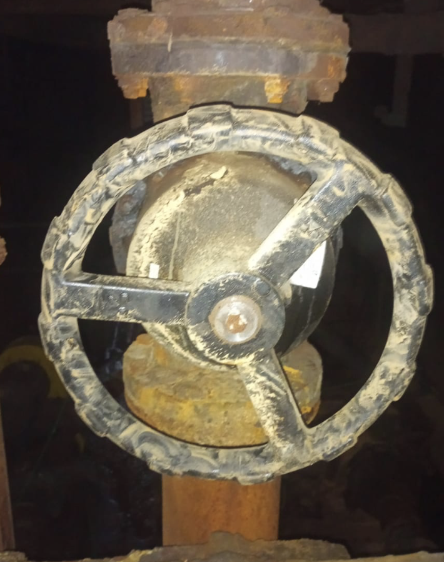
Outras Providências necessárias para conclusão do bloqueio: |  |  |  |  | Outras Providências necessárias antes de religar o Equipamento:
Operação deverá realizar a drenagem da bomba.
TIPOS DA ENERGIA DA FONTE A SER BLOQUEADA: E-elétrica H-Hidráulica T-térmico PN-pneumática M-Mecânica PO-Potencial Q-Química R- Radioativa
Elaborador: Marcelo Vicente da Cruz |  |  |  |  |  | Aprovador: Raquel Cecílio Fonseca
 |  |  |  |  |  | Validação: Anderson Alves Cunha

Início
 |  | Cadeado Individual - Cor Vermelho
 |  | Cadeado de Sistema - Cor Azul
 |  | Cadeado do Oficial de Bloqueio - Cor Verde
 |  | Cadeado de Transferência - Cor Preto

0592BP03R
 |  | Matriz para Bloqueio de Fontes de Energia |  |  |  |  | Data | 2026-03-02
 |  |  |  |  |  |  | Revisão | Rev.03
 |  | Equipamento: 0592BP03R |  |  |  |  | Área | Retomada
 |  |  |  |  |  |  | Página | 01
PROCEDIMENTOS PARA EFETIVAÇÃO DE BLOQUEIO DE FONTES DE ENERGIA |  |  |  |  |  | Engº Manut.: Raquel Cecílio Fonseca
Tipo, modelo do Equipamento ou Sistema onde será executado a atividade |  | O que bloquear |  |  | Como bloquear | Onde Bloquear |  | Como Desbloquear | FOTO DO EQUIPAMENTO BLOQUEADO
 | N° | TAG | Descrição | Tipo
Bomba de Polpa - WARMAN - 4x3D-AH | 1 | 0592BP03R | Gaveta Extraível. | E | 1. De posse da etiqueta de bloqueio devidamente preenchida identifique a gaveta. 2. Certifique que o equipamento não esteje operando. 3.Extrair a gaveta e chicote de comando. 4. Colocar o cadeado e etiqueta de bloqueio. 5. Fazer teste de acionamento local (executar a tarefa). 6. Comunicar o bloqueio. | CCM da Área 537. Gaveta TAG 0592BP03R |  | 1. De posse da etiqueta de bloqueio devidamente preenchida identifique a gaveta. 2. Retirar o cadeado e a etiqueta de bloqueio. 3. Inserir a gaveta e chicote de comando. 4. Comunicar o desbloqueio.
 | 2 | 0592-VN-04 | Válvula manual de Sucção | H | 1. De posse do cadeado e dispositivo de bloqueio identifique a válvula. 2. Certifique que o equipamento não esteje operando. 3.Feche a válvula. 4. Colocar o cadeado e dispositivo de bloqueio. 5. Fazer teste de acionamento local (executar a tarefa). 6. Comunicar o bloqueio. | Válvula manual de sucção da bomba |  | 1. De posse da cheve do cadeado identifique a valvula. 2. Retirar o cadeado e o dispositivo de bloqueio. 3. Abrir a válvula. 4. Comunicar o desbloqueio. | 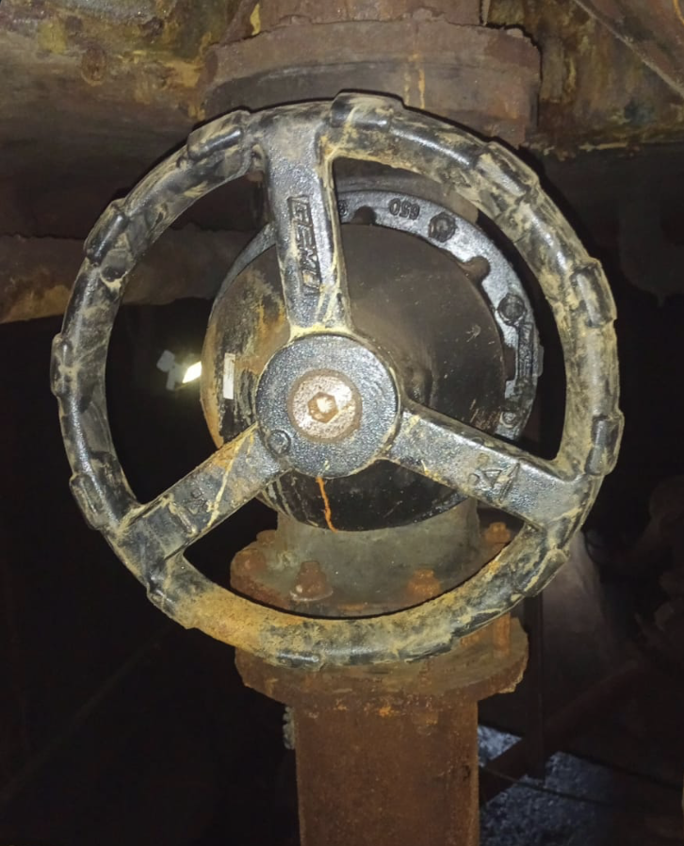
Outras Providências necessárias para conclusão do bloqueio: |  |  |  |  | Outras Providências necessárias antes de religar o Equipamento:
Operação deverá realizar a drenagem da bomba.
TIPOS DA ENERGIA DA FONTE A SER BLOQUEADA: E-elétrica H-Hidráulica T-térmico PN-pneumática M-Mecânica PO-Potencial Q-Química R- Radioativa
Elaborador: Marcelo Vicente da Cruz |  |  |  |  |  | Aprovador: Raquel Cecílio Fonseca
 |  |  |  |  |  | Validação: Anderson Alves Cunha

Início
 |  | Cadeado Individual - Cor Vermelho
 |  | Cadeado de Sistema - Cor Azul
 |  | Cadeado do Oficial de Bloqueio - Cor Verde
 |  | Cadeado de Transferência - Cor Preto

0592BP21R
 |  | Matriz para Bloqueio de Fontes de Energia |  |  |  |  | Data | 2026-03-02
 |  |  |  |  |  |  | Revisão | Rev.03
 |  | Equipamento: 0592BP21R |  |  |  |  | Área | Retomada
 |  |  |  |  |  |  | Página | 01
PROCEDIMENTOS PARA EFETIVAÇÃO DE BLOQUEIO DE FONTES DE ENERGIA |  |  |  |  |  | Engº Manut.: Raquel Cecílio Fonseca
Tipo, modelo do Equipamento ou Sistema onde será executado a atividade |  | O que bloquear |  |  | Como bloquear | Onde Bloquear |  | Como Desbloquear | FOTO DO EQUIPAMENTO BLOQUEADO
 | N° | TAG | Descrição | Tipo
Bomba Overflow do 0592-EP-01 | 1 | 0592BP21R | Gaveta Extraível. | E | 1. De posse da etiqueta de bloqueio devidamente preenchida identifique a gaveta. 2. Certifique que o equipamento não esteje operando. 3.Extrair a gaveta e chicote de comando. 4. Colocar o cadeado e etiqueta de bloqueio. 5. Fazer teste de acionamento local (executar a tarefa). 6. Comunicar o bloqueio. | CCM da Área 591. Gaveta TAG 0592BP21R |  | 1. De posse da etiqueta de bloqueio devidamente preenchida identifique a gaveta. 2. Retirar o cadeado e a etiqueta de bloqueio. 3. Inserir a gaveta e chicote de comando. 4. Comunicar o desbloqueio.
 | 2 | 0592-VN-05 | Válvula manual de Sucção | H | 1. De posse do cadeado e dispositivo de bloqueio identifique a válvula. 2. Certifique que o equipamento não esteje operando. 3.Feche a válvula. 4. Colocar o cadeado e dispositivo de bloqueio. 5. Fazer teste de acionamento local (executar a tarefa). 6. Comunicar o bloqueio. | Válvula manual de sucção da bomba |  | 1. De posse da cheve do cadeado identifique a valvula. 2. Retirar o cadeado e o dispositivo de bloqueio. 3. Abrir a válvula. 4. Comunicar o desbloqueio. | 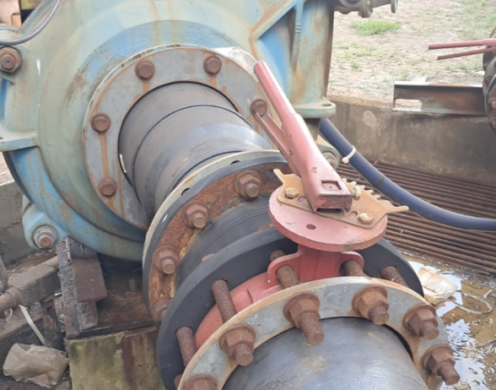
Outras Providências necessárias para conclusão do bloqueio: |  |  |  |  | Outras Providências necessárias antes de religar o Equipamento:

TIPOS DA ENERGIA DA FONTE A SER BLOQUEADA: E-elétrica H-Hidráulica T-térmico PN-pneumática M-Mecânica PO-Potencial Q-Química R- Radioativa
Elaborador: Marcelo Vicente da Cruz |  |  |  |  |  | Aprovador: Raquel Cecílio Fonseca
 |  |  |  |  |  | Validação: Anderson Alves Cunha

Início
 |  | Cadeado Individual - Cor Vermelho
 |  | Cadeado de Sistema - Cor Azul
 |  | Cadeado do Oficial de Bloqueio - Cor Verde
 |  | Cadeado de Transferência - Cor Preto

